Sheet1
Projekt: DermaAI | Dauer (h) |  |  | October |  |  |  | November |  |  |  |  | December |  |  |  |  | January
Aufgabe | Maier | Bogensberger | Jessner | 40 | 41 | 42 | 43 | 44 | 45 | 462 | 47 | 48 | 49 | 50 | 51 | 52 | 1 | 2 | 3 | 4 | 5 | 6 | 7 | 8 | 9 | 10 | 11 | 12 | 13 | 14 | 15 | 16
Erstellung Pflichtenheft | 10 | 10 | 10
Vorbereitung | Pflichtenheft | 20 | 10 | 10
Recherche | 20 | 20 | 25
Datenbank | 30
API | 40
Datenbeschaffung | 40
Android App |  | 60
Desktop App |  | 50
Modellentwicklung |  |  | 20
Training KI-Modell |  |  | 30
Evaluierung der Modelleistung |  |  | 10
KI-API für Frontend |  |  | 10
KI-API Backend |  |  | 20
Test des Gesamtsystem |  |  | 30
Dokumentation | 30 | 30 | 30

Summe: | 190 | 180 | 195
 |  |  |  |  |  |  |  |  |  |  |  |  |  |  |  |  |  |  |  |  |  |  |  |  |  |  |  |  |  | Geplannt
 |  |  |  |  | Recherche abgeschlossen |  |  |  |  |  |  |  |  |  |  |  |  |  |  |  |  |  |  |  |  |  |  |  |  | Nicht geschafft
 |  |  |  |  |  |  |  |  |  |  |  |  |  |  |  |  |  |  |  |  |  |  |  |  |  |  |  |  |  | Urlaub
 |  |  |  |  |  |  |  |  |  |  |  |  |  |  |  |  |  |  |  |  |  |  |  |  |  |  |  |  |  | Geschafft
 |  |  | Projektstart |  |  |  |  |  |  |  |  |  |  |  |  |  |  |  |  | Coding abgeschlossen

 |  |  |  |  |  |  |  |  |  |  |  |  |  |  |  |  |  |  |  |  |  |  |  | System vollständig funktionsfähig

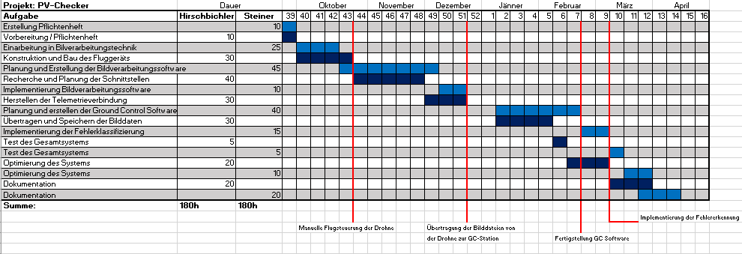

 |  |  |  |  |  |  |  |  |  |  |  |  |  |  |  |  |  |  |  |  |  |  |  |  |  | Projekt abgeschlossen

